Bamboe Kubus
 |  |  |  |  |  |  |  |  |  | Breedte | 10000
Kosten buitenschil Kubus |  |  | Lengte | Hoogte | Breedte | m² | Losse kosten | Aftrek m² muur kosten | Tot. Kosten | Lengte | 8000
 |  |  |  |  |  |  |  |  |  | Hoogte | 3850
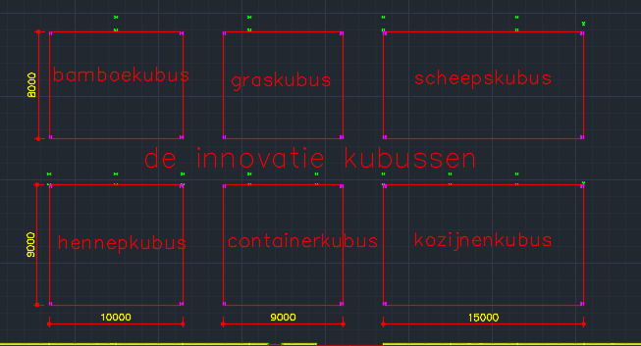
Wand 1 (noord) |  |  | 10 | 3.85 | 0 | 38.5 |  |  | € 8,739.50
Wand 2 (oost) |  |  | 8 | 3.85 | 0 | 30.8 |  |  | € 6,991.60
Wand 3 (zuid) |  |  | 10 | 3.85 | 0 | 38.5 |  |  | € 8,739.50
Wand 4 (west) |  |  | 8 | 3.85 | 0 | 30.8 |  |  | € 6,991.60
Dak |  |  | 10 | 0.00 | 8 | 80 | € 20,960.00
Vloer |  |  | 10 | 0.00 | 8 | 80 | € 13,200.00
Bak |  |  |  |  |  |  | € 5,000.00
Tot. Kozijn opp. |  |  |  |  |  | 21.2 |  | € 1,110.79
Dubbel deur bamboe |  |  |  |  |  |  | € 500.00
Kozijn kosten |  |  |  |  |  |  | € 4,295.07
 |  |  |  |  |  |  |  |  | € 74,306.48

Manuur berekening |  | m² | Norm | Tijd benodigd (uur) | Arbeid/uur kosten | Tot. Kosten arbeid
 |  |  |  |  | € 40
Wanden |  | 138.60 | 0.80 m²/uur | 110.88 uur | € 4,435.20
Dak |  | 80.00 | 0.60 m²/uur | 48.00 uur | € 1,920.00
Vloer |  | 80.00 | 0.40 m²/uur | 32.00 uur | € 1,280.00
Bak |  | 1 stuk | 15.00 uur tot. | 15.00 uur | € 600.00
Raam kozijn |  | 20 stuk | 1.50 m²/uur | 30.00 uur | € 1,200.00
Deur kozijn |  | 1 stuk | 1.50 m²/uur | 1.50 uur | € 60.00
Glas zetten |  | 20 stuk | 0.20 m²/uur | 4.00 uur | € 160.00
Deur plaatsen |  | 1 stuk | 1.50 m²/uur | 1.50 uur | € 60.00
 |  |  |  |  |  | € 9,715.20

 |  |  |  |  |  | Tot. Kosten arbeid
 |  |  |  |  |  | € 84,021.68

Extra info materialen/kozijnen terug reken schema

Materialen muuropbouw |  | Kosten m² |  |  |  |  |  | Tot. Kosten m²

Bamboe |  | € 80.00
Rachels |  | € 5.00
Damp open folie |  | € 5.00
Isolatie (spijkerbroek) |  | € 60.00
HSB |  | € 25.00
Damp dicht |  | € 5.00
Plaat materiaal (staat niet vast) |  | € 35.00
Copperant Quattro Lakverf Hoogglans UV+ |  | € 12.00 |  |  |  |  |  | € 227.00

Materialen Dakopbouw |  | Kosten m² |  |  |  |  |  | Tot. Kosten m²

Groendak |  | € 60.00
Bamboe plaat |  | € 80.00
Damp open folie |  | € 5.00
Isolatie (spijkerbroek) |  | € 60.00
Damp dicht |  | € 5.00
Essenhout D40 |  | € 40.00
Copperant Quattro Lakverf Hoogglans UV+ |  | € 12.00 |  |  |  |  |  | € 262.00

Materialen Vloer opbouw |  | Kosten m² |  |  |  |  |  | Tot. Kosten m²

Essen houten plaat |  | € 40.00
balklaag (essen hout) |  | € 15.00
Isolatie (spijkerbroek) |  | € 60.00
Essen houten plaat |  | € 40.00
Gelamineerde liggers |  | € 10.00
 |  |  |  |  |  |  |  | € 165.00

Let op: Bamboe moet afgewerkt worden met een biobased verf.
https://www.greenpaints-shop.com/copperant-quattro-lakverf-hoogglans-uv.html

Kozijnen kubus van bamboe/gas besparing
Glas berekening raam kozijn | Aantal | Lengte (mm) | Breedte (mm) | Dikte (mm) |  | Totaal glas OPP. M²
Ramen | 8 | 7880 | 300 |  |  | 18.9
Ramen 2 | 8 | 950 | 300 |  |  | 2.3
Glaslatten | 0 | 0 | 0 |  |  | 0.0
Stijlen | 16 | 1500 | 114 | 67 |  | 1.6
Dorpels | 16 | 1800 | 114 | 67 |  | 1.9
Totaal glas OPP. |  |  |  |  |  | 17.7

Aantal in de gevel(s): | 1

Type glas | Prijs per m² | Bespaar/jaar per m² | Totaal glas kosten | Kozijn aantal | Prijs kozijn | Totaal bedrag
Kozijnprijs |  |  |  | 16 | € 125.00 | € 2,000.00
Enkel glas | € 50.00 | € 3.75 | € 882.72 |  |  | € 2,882.72
Standaard dubbel glas | € 115.00 | € 7.00 | € 2,030.26 |  |  | € 4,030.26
HR glas | € 120.00 | € 9.00 | € 2,118.53 |  |  | € 4,118.53
HR+ glas | € 125.00 | € 11.00 | € 2,206.80 |  |  | € 4,206.80
HR++ glas | € 130.00 | € 13.00 | € 2,295.07 |  |  | € 4,295.07
HR+++ glas | € 170.00 | € 14.00 | € 3,001.25 |  |  | € 5,001.25
Totaal bedrag verschil prijs |  |  | Bespaar/jaar totaal |  |  | € 970.99

Type glas |  | Kosten Kozijn incl. glas | Bespaar/jaar totaal |  |  | Kosten terug verdient/jaar
Enkel glas |  | € 2,882.72 | € 66.20 |  |  | 43.54
Standaard dubbel glas |  | € 4,030.26 | € 123.58 |  |  | 32.61
HR glas |  | € 4,118.53 | € 158.89 |  |  | 25.92
HR+ glas |  | € 4,206.80 | € 194.20 |  |  | 21.66
HR++ glas |  | € 4,295.07 | € 229.51 |  |  | 18.71
HR+++ glas (tripel glas) |  | € 5,001.25 | € 247.16 |  |  | 20.23
 |  |  | Verschil terug verdient van enkel naar HR+ |  |  | -21.88 jaar
 |  |  | Verschil terug verdient van enkel naar HR++ |  |  | -24.83 jaar

